Sheet1
【 送 付 先 】
メール ：shinsa-pay@pref.niigata.lg.jp
(件名： 【納付書依頼】事業者名)
郵送 ：〒950-8570 新潟市中央区新光町４－１
新潟県土木部監理課建設業室審査係
（封筒に納付書依頼票在中と記載。普通
郵便可）
建設業手続 記入式納付書依頼票
《以下記載部分を窓あき封筒で郵送するので鮮明に記入ください》

※FAXでの受付はしていません。
○ 記入式納付書依頼者（郵送先）情報 |  | ○ 希望する記入式納付書（手数料一覧から記入）
依頼日 | 令和 年 月 日 | 手続種別 | 手数料 | 枚数
住 所 | 〒
事業者名
様
担当者名
(解体・浄化槽工事業は登録番号を記入。新規の場合は「新規」と記入)
《行政書士の方へお願い》
行政書士による紙申請については、事業者が対応困難な場合を除き紙申請＋電子納付にご協力ください。
※ 行政書士による依頼の場合、左記の事業者名に行政書士事務所名を記
載、許可番号欄は空欄としてください。
※ 上記の枠内に許可番号、事業者名を併記ください。複数業者分を依頼
する場合は、任意様式で「許可番号、事業者名、手続種別、手数料、
枚数」を記載した別表添付による依頼も可能です。
許可番号
電話番号
※ 記入式納付書は発行年度に限り納付できます。年度をまたいでの納付はできません。
※ 金融機関で納付後、納付済証を申請書に貼付して提出ください。
※ 納付書送付までは日数を要します。予めご了承ください。
手数料一覧
すぐに申請できる電子納付（クレジットカード、ペイジー（インターネットバンキング、ATM））が便利です。

書面申請＋電子納付のご案内
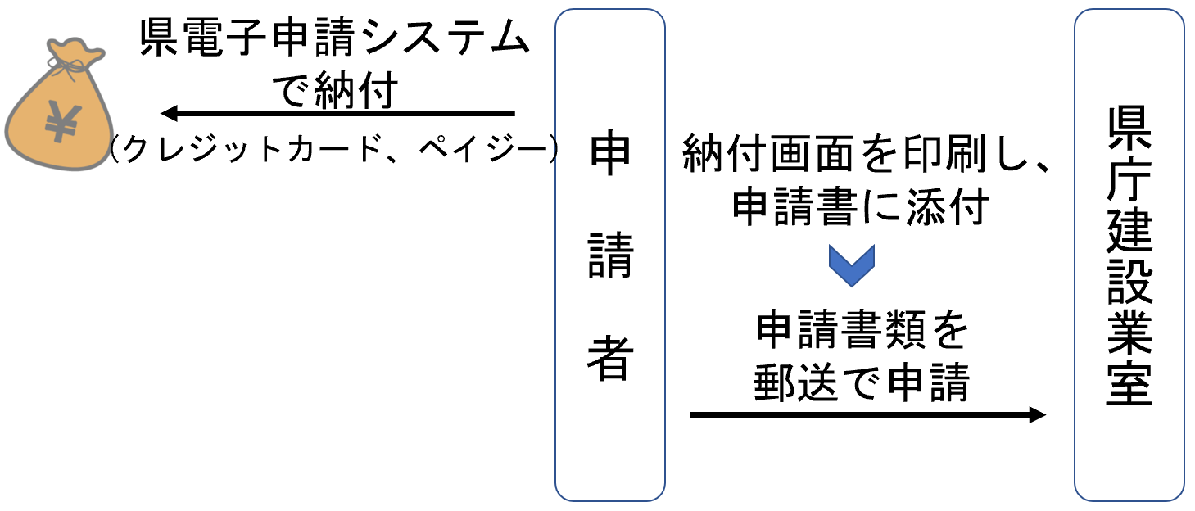
 |  |  |  |  | 出納局依頼票
 |  |  |  |  | 0004 | 業種追加 | 50,000円 | 新潟県知事 花角 英世 | 150
 |  |  |  |  | 0005 | 許可更新 | 50,000円 | 新潟県知事 花角 英世 | 2500
 |  |  |  |  | 0006 | 般・特新規＋業種追加 | #REF! | 新潟県知事 花角 英世 | 10
 |  |  |  |  | 0007 | 般・特新規＋更新 | #REF! | 新潟県知事 花角 英世 | 10
 |  |  |  |  | 0008 | 業種追加＋更新 | 100,000円 | 新潟県知事 花角 英世 | 10
 |  |  |  |  | 0009 | 般・特新規＋業種追加＋更新 | #REF! | 新潟県知事 花角 英世 | 10
 |  |  |  |  | 0010 | 浄化槽登録 | 33,000円 | 新潟県知事 花角 英世 | 10
 |  |  |  |  | 0011 | 浄化槽更新 | 26,000円 | 新潟県知事 花角 英世 | 10
 |  |  |  |  | 0012 | 登録簿謄本交付 | 680円 | 新潟県知事 花角 英世 | 10
 |  |  |  |  | 0013 | 登録簿閲覧 | 430円 | 新潟県知事 花角 英世 | 10
 |  |  |  |  | 0014 | 解体登録 | 33,000円 | 新潟県知事 花角 英世 | 40
 |  |  |  |  | 0015 | 解体更新 | 26,000円 | 新潟県知事 花角 英世 | 20
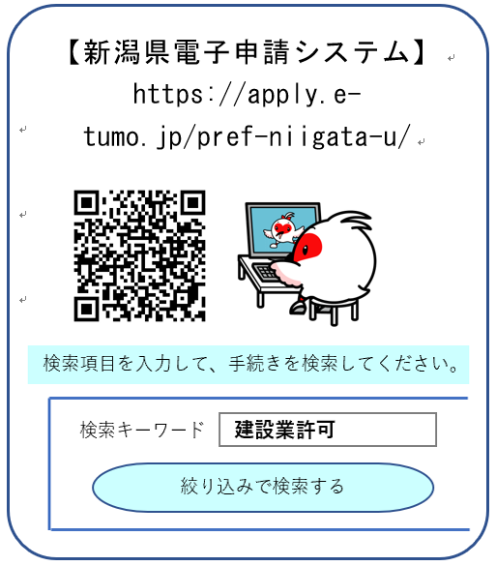
 |  |  |  |  | 0016 | 建設機械の打刻又は検認 | 36,000円 | 新潟県知事 花角 英世 | 3
 |  |  |  |  | 0017 | 建設業許可証明 | 500円 | 新潟県知事 花角 英世 | 50
 |  |  |  |  | 0018 | 経審１業種 | 11,000円 | 新潟県知事 花角 英世 | 20
 |  |  |  |  | 0019 | 経審２業種 | 13,500円 | 新潟県知事 花角 英世 | 580
 |  |  |  |  | 0020 | 経審３業種 | 16,000円 | 新潟県知事 花角 英世 | 550
 |  |  |  |  | 0021 | 経審４業種 | 18,500円 | 新潟県知事 花角 英世 | 460
 |  |  |  |  | 0022 | 経審５業種 | 21,000円 | 新潟県知事 花角 英世 | 330
 |  |  |  |  | 0023 | 経審６業種 | 23,500円 | 新潟県知事 花角 英世 | 230
 |  |  |  |  | 0024 | 経審７業種 | 26,000円 | 新潟県知事 花角 英世 | 210
 |  |  |  |  | 0025 | 経審８業種 | 28,500円 | 新潟県知事 花角 英世 | 200
おすすめ！
すぐ納付できます
 |  |  |  |  | 0026 | 経審９業種 | 31,000円 | 新潟県知事 花角 英世 | 160
 |  |  |  |  | 0027 | 経審１０業種 | 33,500円 | 新潟県知事 花角 英世 | 130
 |  |  |  |  | 0028 | 経審１１業種 | 36,000円 | 新潟県知事 花角 英世 | 90
 |  |  |  |  | 0029 | 経審１２業種 | 38,500円 | 新潟県知事 花角 英世 | 70
 |  |  |  |  | 0030 | 経審１３業種 | 41,000円 | 新潟県知事 花角 英世 | 70
 |  |  |  |  | 0031 | 経審１４業種 | 43,500円 | 新潟県知事 花角 英世 | 50
 |  |  |  |  | 0032 | 経審１５業種 | 46,000円 | 新潟県知事 花角 英世 | 50
 |  |  |  |  | 0033 | 経審１６業種 | 48,500円 | 新潟県知事 花角 英世 | 30
※ 一般、特定の許可区分ごとに計算し、合算した金額が必要です。
（例 一般と特定の許可更新→10万円）
 |  |  |  |  | 0034 | 経審１７業種 | 51,000円 | 新潟県知事 花角 英世 | 30
 |  |  |  |  | 0035 | 経審１８業種 | 53,500円 | 新潟県知事 花角 英世 | 30
 |  |  |  |  | 0036 | 経審１９業種 | 56,000円 | 新潟県知事 花角 英世 | 30
 |  |  |  |  | 0037 | 経審２０業種 | 58,500円 | 新潟県知事 花角 英世 | 30
 |  |  |  |  | 0038 | 経審２１業種 | 61,000円 | 新潟県知事 花角 英世 | 50
 |  |  |  |  | 0039 | 経審２２業種 | 63,500円 | 新潟県知事 花角 英世 | 30
 |  |  |  |  | 0040 | 経審２３業種 | 66,000円 | 新潟県知事 花角 英世 | 30
 |  |  |  |  | 0041 | 経審２４業種 | 68,500円 | 新潟県知事 花角 英世 | 30
 |  |  |  |  | 0042 | 経審２５業種 | 71,000円 | 新潟県知事 花角 英世 | 10
 |  |  |  |  | 0043 | 経審２６業種 | 73,500円 | 新潟県知事 花角 英世 | 10
 |  |  |  |  | 0044 | 経審２７業種 | 76,000円 | 新潟県知事 花角 英世 | 10
 |  |  |  |  | 0045 | 経審２８業種 | 78,500円 | 新潟県知事 花角 英世 | 10
 |  |  |  |  | 0046 | 経審２９業種 | 81,000円 | 新潟県知事 花角 英世 | 10

